界面&功能
界面相关

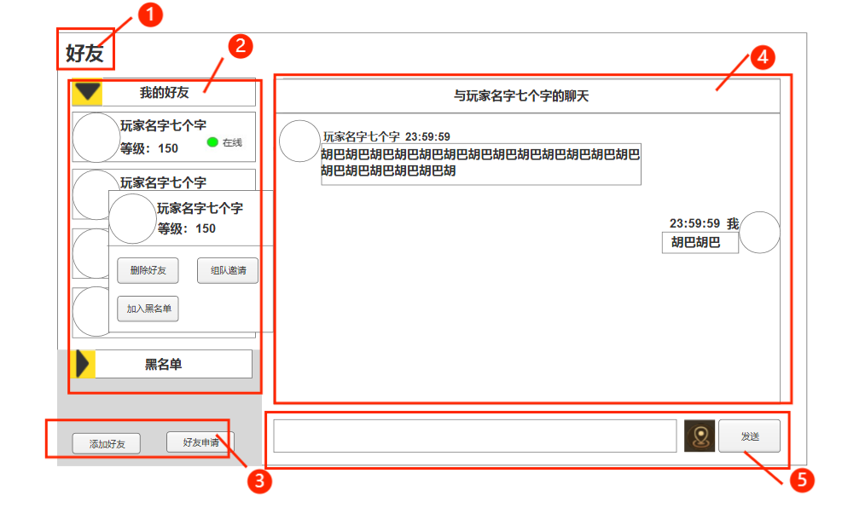
 |  |  | 1.功能标题“好友” |  | 1.功能标题“好友”
 |  |  | 2.功能栏，操作按钮 |  | 2.功能栏，操作按钮
 |  |  | ▶ | 好友，黑名单 | ▶ | 默认打开我的好友并选中最近联系的玩家打开聊天框
 |  |  | ▶ | 点击展开/收缩 | ▶ | 点击展开/收缩
 |  |  | ▶ | 玩家信息框 |  | 同时只能有一个功能栏打开
 |  |  |  | 包括信息底框、玩家头像、玩家名字、玩家等级、在线状态 | ▶ | 好友收缩时，黑名单上移
 |  |  |  | 信息框有选中和未选中两种状态 |  | 黑名单展开时，展开的功能栏上移
 |  |  |  | 在线状态有在线和离线两种状态 | ▶ | 点击头像打开操作栏
 |  |  | ▶ | 玩家操作框 |  | 删除好友：弹出提示确认弹窗，删除该好友，关闭与该玩家的聊天界面
 |  |  |  | 显示玩家头像、名字、等级、删除好友、组队邀请、拉黑好友按键 |  | 加入黑名单：弹出温馨提示确认弹窗，将该玩家移至黑名单内
 |  |  | 3.添加好友、好友申请按钮 |  |  | 组队邀请：向该玩家发送组队邀请
 |  |  | 4.对话框 |  | 3.操作按钮
 |  |  | ▶ | 上方标题：与 玩家名字七个字的聊天 | ▶ | 添加好友：点击打开添加好友窗口
 |  |  | ▶ | 聊天内容 | ▶ | 好友申请：点击打开好友申请窗口
 |  |  |  | 括玩家头像、名字、消息发送时间、消息内容 | 4.对话框
 | 提示窗口 |  |  | 聊天内容最多20个字 | ▶ | 标题：与玩家名字七个字的聊天
 |  |  | 5.消息输入框，位置按钮，发送按钮 |  | ▶ | 聊天内容
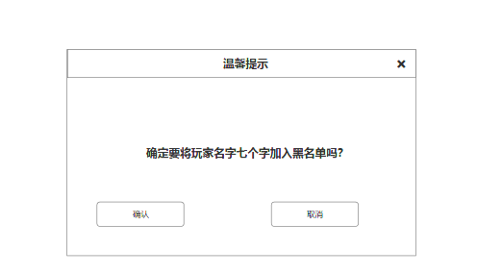
 |  |  |  |  |  | 显示对应玩家的头像，名字，发送时间，消息内容
 |  |  |  |  |  | 聊天内容最多20个字
 |  |  |  |  | ▶ | 对话框默认显示最近聊天的好友 切换列表消息框不变，选中其他玩家后切换
 |  |  |  |  | 5.消息输入框，位置按钮，发送按钮
 |  |  |  |  | ▶ | 当输入的文字有敏感字符时，点击按钮弹出提示文字【您输入的字符还有敏感文字，请重新输入。】
 |  |  |  |  | ▶ | 当输入的文字超过20个字时，点击按钮弹出提示文字【您输入的字符超过20个，请重新输入。】
 |  |  |  |  | ▶ | 当输入框没有字符时，点击按钮弹出文字提示【请输入文字。】
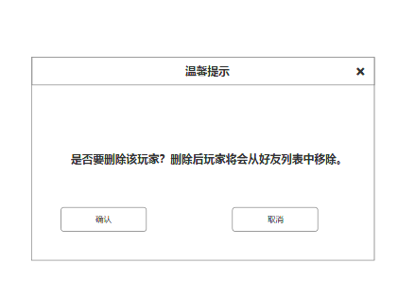
 |  |  |  |  | ▶ | 位置按钮：点击后发送当前所在的地图位置坐标 玩家点击后可进行寻路

 | 添加好友窗口

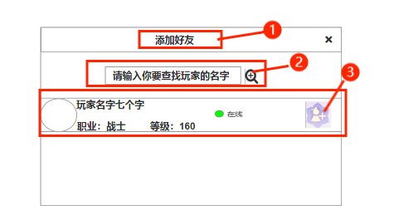
 |  | 1.添加好友标题 |  |  | 1.添加好友标题
 |  | 2.搜索框 |  |  | 2.搜索框
 |  | ▶ | 输入框内未输入时显示文字提示 |  | ▶ | 输入框内未输入时显示文字提示
 |  | ▶ | 搜索按钮 |  | ▶ | 点击搜索按钮 下方显示该玩家的信息栏及操作按钮
 |  | 3.玩家信息框 |  |  | 3.玩家信息框
 |  | ▶ | 显示玩家头像、职业、名字、等级、在线情况，加好友按键 |  | ▶ | 显示玩家头像，职业，名字，等级，在线情况，加好友按钮
 |  | ▶ | 加好友按键有两个样式：未申请/已申请 |  | ▶ | 点击加好友按键则发出好友申请

 | 好友申请窗口

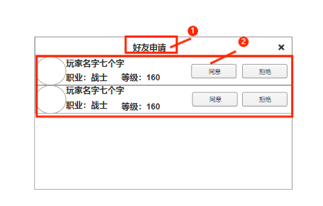
 |  | 1.好友申请标题 |  |  | 1.好友申请标题
 |  | 2.玩家信息框，操作按钮 |  |  | 2.玩家信息框，操作按钮
 |  | ▶ | 显示玩家头像，名字，职业，等级 |  | ▶ | 显示玩家头像，名字，职业，等级
 |  | ▶ | 同意，拒绝按钮 |  | ▶ | 同意：点击后则该玩家加入我的好友列表 好友申请内关闭其玩家的申请
 |  |  |  |  |  | 拒绝：拒绝添加对方为好友，好友申请内关闭其玩家的申请
 |  |  |  |  | ▶ | 申请过多时 可上下滑动查看申请列表

 | 黑名单界面

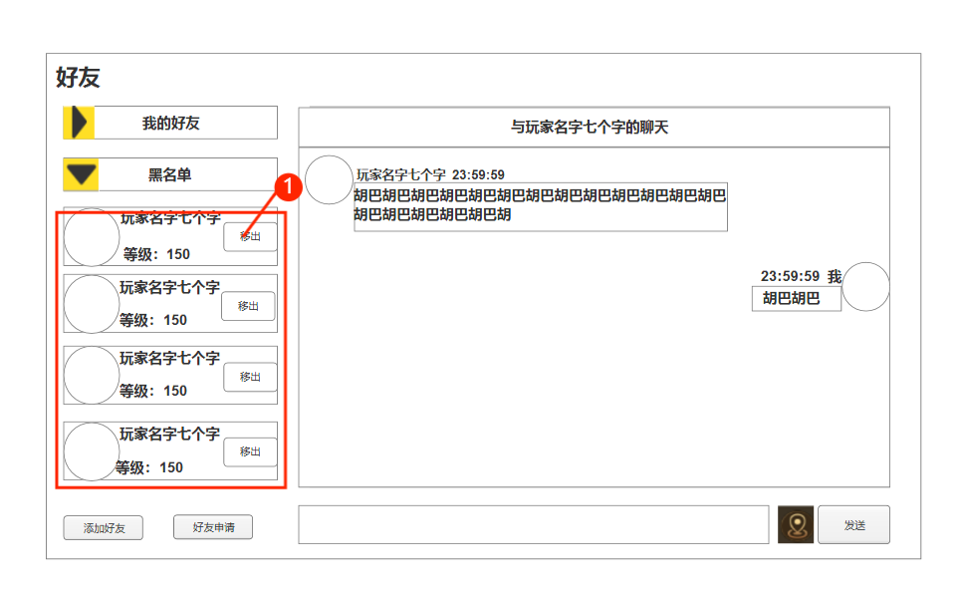

 |  | 1.显示黑名单内玩家的名字，等级，移出按钮 |  |  | 1.点击移出：若加入黑名单前是好友移除后则移入我的好友列表内
 |  |  |  |  |  | 若不是好友则移出黑名单

